Volatilite implicite
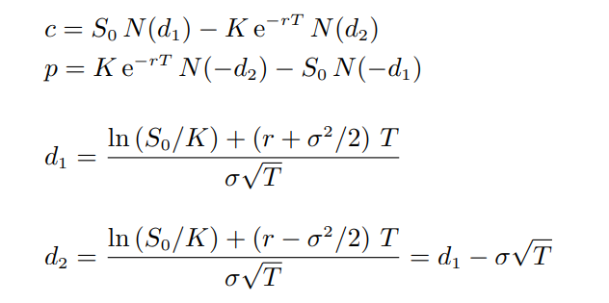

OPTION EUROPEENNE - VOLATILITE IMPLICITE

Type | call
Sous-jacent So | 100
Prix d'exercice K | 100
Maturité T | 1
Taux sans risk | 10%
Premium | 13.00

 | Call(So,r,K,T,sigma)= premium
 | f(x) = y

Sigma
Value

